①表紙
みな穂
令和８年産米

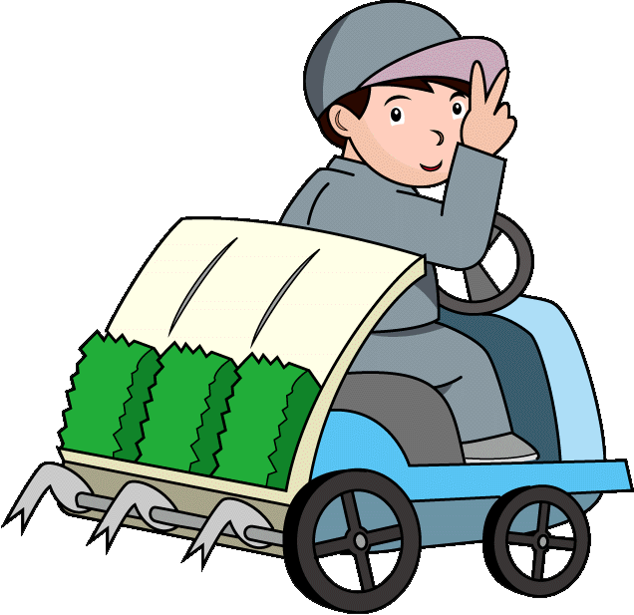
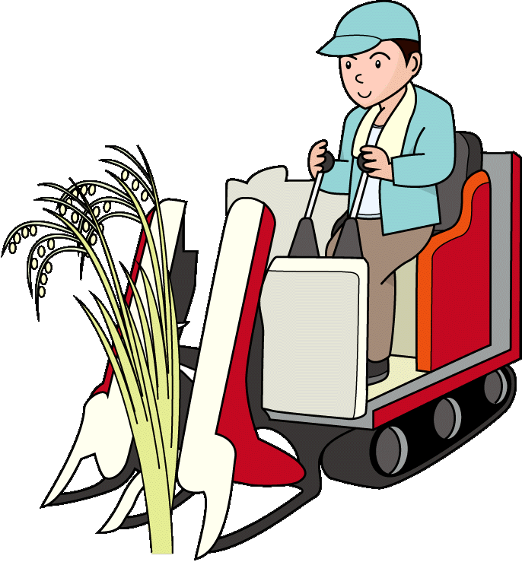
栽培記録簿

（ＧＡＰ確認シート付）

～水稲種子 主食米用～

 |  |  |  |  |  |  |  |  | ＪＡ米の条件
★ | 記帳は品種毎にお願いします。 |  |  |  |  |  |  |  | ①品種が確認できた種子により栽培した米殻
★ | 作業を終えたら、忘れずに記帳しましょう。 |  |  |  |  |  |  |  | ②登録検査機関で受検された米殻
★ | 出荷の有無を問わず、生産者全員記帳・提出をお願いします。 |  |  |  |  |  |  |  | ③栽培記録簿の記帳内容をＪＡが確認し適切
★ | 提出は最寄の支店か種子センターへお願いします。 |  |  |  |  |  |  |  | であると認めた米殻

 |  |  |  |  | 地 区 |  |  |  |  | 生産組合

 |  | 氏名 |  |  |  |  |  |  |  |  |  | ※ＪＡ記入
 |  |  |  |  |  |  |  |  |  |  |  | 記録簿確認
 |  | 住所・電話 |  | 富山県下新川郡入善町
 |  |  |  |  |  |  |  |  |  |  |  | 確認者氏名
 |  |  |  |  |  | ＴＥＬ | （ | ） |  |  | ー | （地区担当者）
 |  | 品種名
 |  |  |  |  |  |  |  |  |  |  |  |  | 安全安心担当者 | 検 印
 |  | 出荷区分 |  | 出 荷 契 約 米

 |  | ★ | 出荷前までに必ず提出をお願いします。

②肥料等
令和８年産米 栽培記録簿・ＧＡＰﾁｪｯｸｼｰﾄ
氏 名

※設問に該当する場合は、右側のチェック欄に✔を記入して下さい。
ﾁｪｯｸ時期
(目安)
ﾁｪｯｸ
✔
品 種 |  |  |  |  |  | 区分 |  | 出 荷 契 約 米
面 積 |  |  |  |  | ａ |  |  |  |  |  |  |  |  |  |  | 【作付け計画・春作業】
 |  |  |  |  |  |  |  |  |  |  |  |  |  |  |  | 栽培研修会への参加やパンフレット（管理特報、栽培ごよみ等）の活用などにより情報を収集しましたか。 | 3月
種 籾 | 購入先： |  |  |  |  |  | 区分 |  |  | 作業名 |  | 作 業 月 日
 | 数 量： |  |  |  | ㎏ |  | 本田管理 |  |  | 秋耕 |  |  | 月 |  | 日～ | 出穂期や形態の類似した品種を作付しない、新しい品種は必ず転作田跡にするなど、計画的な作付を行いましたか。 | 3月
 | 播種日： |  |  | 月 | 日～ |  |  |  |  | 耕起 |  |  | 月 |  | 日～
苗 | 購入先： |  |  |  |  |  |  |  |  | 荒代かき |  |  | 月 |  | 日～ | 配布された原種を確認し、浸種袋には耐水性の品種名ラベルをつけ保証票を入れましたか。 | 4月
 | 数 量： |  |  |  | 箱 |  |  |  |  | 代かき |  |  | 月 |  | 日～
栽植密度 | 株 数： |  |  |  | 株植え |  |  |  |  | 田植え |  |  | 月 |  | 日～ | 苗箱は品種ごとに色の違うシールを貼るなど、明確に区分しましたか。 | 4月
 |  |  |  |  |  |  |  |  |  | 中 干 し |  |  | 月 |  | 日～
 |  |  |  |  |  |  |  |  |  |  |  |  |  |  |  | 品種の切替時には、作業場や播種機などの清掃を徹底しましたか。 | 4月
区分 |  | ﾁｪｯｸ | 肥料名 |  |  |  |  |  | 施用月日 |  |  |  |  | 施用量
土づくり |  |  | 珪酸石灰（粒） |  |  |  |  |  |  |  | 月 | 日～ |  |  | ㎏/10a | ハウス内では品種ごとに区分して並べ、品種名の札を立てる境界を板で仕切るなど品種の違いを明確にしましたか。 | 5月
 |  |  | シリカパンチＦ
 |  |  | アサヒニューテツ |  |  |  |  |  |  |  |  |  |  |  |  | 田植え前に、作付計画に合った指定採種圃の看板を設置しましたか。 | 5月

 |  |  |  |  |  |  |  |  |  |  |  |  |  |  |  | 植付け品種の確認を行い、苗箱の取り違いを防ぎましたか。 | 5月
 |  |  | 発酵ケイフン（粒） |  |  |  |  |  |  |  | 月 | 日～ |  |  | ㎏/10a
 |  |  |  |  |  |  |  |  |  |  |  |  |  |  |  | 【環境保全】
基 肥 |  |  | 苦土重焼燐 |  |  |  |  |  |  |  | 月 | 日～ |  |  | ㎏/10a | 稲わらは野焼きせず、堆肥の原料や飼料として利用したり、ほ場にすき込むなど、適正な処理をしましたか。 | 前年 11月 ～
 |  |  | 基肥２０６号 |  |  |  |  |  |  |  | 月 | 日～ |  |  | ㎏/10a
 |  |  |  |  |  |  |  |  |  |  |  |  |  |  |  | 【肥料の適正使用】
 |  |  |  |  |  |  |  |  |  |  |  |  |  |  |  | 基肥、穂肥（追肥）は「栽培ごよみ」による施用基準や生育量に応じて、適正に施用しましたか。 | 5月～7月

中間追肥 |  |  | エスアイ加里らくだ |  |  |  |  |  |  |  | 月 | 日～ |  |  | ㎏/10a | 【肥料袋等の廃プラスチックの適正処理】
 |  |  |  |  |  |  |  |  |  |  |  |  |  |  |  | 肥料袋、農薬の空容器などは農協等の廃プラ回収により適正に廃棄しましたか。 | 随時
穂 肥 |  |  | ①追肥３号 |  |  |  |  |  |  |  | 月 | 日～ |  |  | ㎏/10a
 |  |  | ②追肥３号 |  |  |  |  |  |  |  | 月 | 日～ |  |  | ㎏/10a | 【購買伝票の保存と使用状況の記帳】
 |  |  |  |  |  |  |  |  |  |  | 月 | 日～ |  |  | ㎏/10a | 肥料・農薬の購買伝票を保存し、使用状況を栽培記録簿に記帳しましたか。 | 随時
 |  |  |  |  |  |  |  |  |  |  | 月 | 日～ |  |  | ㎏/10a
 |  |  |  |  |  |  |  |  |  |  | 月 | 日～ |  |  | ㎏/10a

③農薬等
ﾁｪｯｸ時期
(目安)
ﾁｪｯｸ ✔
区分 |  | ﾁｪｯｸ | 農 薬 名 |  |  |  | 使 用 月 日 |  |  | 使用量
育苗防除等 |  |  | ケミクロンＧ粒剤 |  |  |  |  | 月 | 日～ | 1000 |  | 倍液 | 【農薬の適正使用】
 |  |  | シードラッグ水和剤 |  |  |  |  | 月 | 日～ | 400 |  | 倍液 | 農薬は「稲作ごよみ」や農薬ラベルに記載されている使用量、時期、回数を守って使いましたか。 | 随時
 |  |  | モミガードＣ・ＤＦ |  |  |  |  | 月 | 日～ | 200 |  | 倍液
 |  |  | スミチオン乳剤 |  |  |  |  | 月 | 日～ | 1000 |  | 倍液 | 種子消毒の廃液と余った消毒済み種子は、適正に処理しましたか。 | 4月～5月
 |  |  | カスミン液剤 |  |  |  |  | 月 | 日～ | 倍液 ml/箱
 |  |  |  |  |  |  |  | 月 | 日～ |  |  |  | 田植え後、早期にマーシェット又はかねつぐ（初期剤）を散布し、漏生稲の発生防止に努めましたか。 | 5月
苗箱施薬 |  |  | ヨーバルプライムEV箱粒剤 |  |  |  |  | 月 | 日～ |  | ｇ/箱
 |  |  |  |  |  |  |  | 月 | 日～ |  | ｇ/箱 |  | 代かき後の濁水の流出防止や除草剤施用後７日間の止水管理をしましたか。 | 4月～5月
除草剤 |  |  | マーシェット1キロ粒剤(初期) |  |  |  |  | 月 | 日～ |  | ㎏/10a
 |  |  | かねつぐ1キロ粒剤(初期) |  |  |  |  | 月 | 日～ |  | ㎏/10a |  | 農薬散布時は適切な防護マスク、手袋、長そで、長ズボンを適切に着用しましたか。 | 随時
 |  |  | プライオリティ1キロ粒剤(一発) |  |  |  |  | 月 | 日～ |  | ㎏/10a
 |  |  |  |  |  |  |  | 月 | 日～ |  | ｇ/10a |  | 周辺作物や住宅地等への農薬の飛散防止と防除前の周知に努めましたか。 | 随時
 |  |  |  |  |  |  |  | 月 | 日～ |  | ㎏/10a
 |  |  |  |  |  |  |  | 月 | 日～ |  | /10a |  | 防除器具は使用前に洗浄されている事を確認し、使用後は速やかに洗浄を行い、洗浄水は河川等に流出しないように適正に管理しましたか。 | 随時
本田防除 | 粒剤 |  | オリゼメート１ｷﾛ粒剤(出穂25日前) |  |  |  |  | 月 | 日～ |  | ㎏/10a
 |  |  |  |  |  |  |  | 月 | 日～ |  | /10a |  | 農薬や燃料等は毒物及び劇物取締法や消防法に基づいて安全に管理していますか。 | 随時
 | 粉剤・液剤 |  | ブラシン粉剤DL(早生は除く) |  |  |  |  | 月 | 日～ |  | ㎏/10a
 |  |  | ブラシントレバリダ粉剤DL |  |  |  |  | 月 | 日～ |  | ㎏/10a |  | 防除には防除特報（特報など）を活用し、発生状況に応じた効果的な防除を行いましたか。 | 随時
 |  |  | ラブサイドキラップ粉 |  |  |  |  | 月 | 日～ |  | ㎏/10a
 |  |  | スタークル粉剤DL(早生) |  |  |  |  | 月 | 日～ |  | ㎏/10a
 |  |  | スタークル液剤１０(早生)【 倍】 |  |  |  |  | 月 | 日～ | 0.8 | ㍑/10a |  | 漏生稲は条間の見える６月中旬までに抜き取りましたか。 | 6月
 |  |  | ラブサイドＫ２フロアブル【 倍】 |  |  |  |  | 月 | 日～ | 0.8 | ㍑/10a
 |  |  | トライフロアブル 【 倍】 |  |  |  |  | 月 | 日～ | 0.8 | ㍑/10a |  | 異茎株・品種は「管理特報」等の情報により、見やすい時期を逃さず、抜き取りを実施しましたか。 | 7月～8月
 |  |  |  |  |  |  |  | 月 | 日～ |  | /10a
 |  |  |  |  |  |  |  |  |  |  |  |  | ほ場審査での指摘に基づき、速やかに抜き取り等の作業を実施しましたか。 | 8月
区 分 |  |  | 実 施 日 |  |  | 備 考
抜き取り |  |  |  | 月 | 日～ |  |  |  |  |  |  |  | 遅く出穂する異茎株など、定期的に見回りを行い、成熟期まで、抜き取りを実施しましたか。 | 8月

湛水管理 |  |  |  | 月 | 日～ |  |  |  |  |  |  |  | 出穂期から２０日間の湛水管理（田面２～３ｃｍ程度）をしましたか。（稲体活力維持、カドミウム吸収抑制） | 8月～9月

④収穫等(裏)
ﾁｪｯｸ時期
ﾁｪｯｸ
✔
(目安)
区 分 | 実 施 日 |  |  |  | 備 考 |  | 【収穫・乾燥・調製作業】
収 穫 |  | 月 |  | 日～ | 個 人 ・ 委 託（ ） |  | 乾燥・調製作業の開始前に、各設備の整備・点検、故障箇所の修理をしましたか。 | 8月～9月

乾 燥 |  | 月 |  | 日～ | 個 人 ・ 委 託（ ） |  | コンバイン、乾燥機、フレコン、コンテナ等の清掃を徹底しましたか。 | 8月～9月

調 製 |  | 月 |  | 日～ | 委 託（ ） |  | 乾燥機、フレコン等に搬入品種名を明示し、張り込み品種の間違いを防ぎましたか。 | 8月～10月

出 荷 |  |  | 月 |  |  | 日～ | 異なる品種を同じ日に収穫しない、品種の切替時にはコンバインの清掃を徹底するなど、計画的に収穫的に行いましたか。 | 8月～10月

 |  |  |  |  |  |  | 籾黄化率（９０％）などを確認し、適期収穫を行いましたか。 | 8月～10月
作業終了後の記入を徹底しま
しょう。記入漏れやGAPシートの
チェック漏れに注意しましょう。
 |  |  |  |  |  |  | 乾燥は適切な温度管理で行いましたか。 | 8月～10月

 |  |  |  |  |  |  | 品種名、農家名が正しいか必ず確認し、搬入を行いましたか。 | 8月～10月

『とやまGAP』の実践でより良い農業を！
 |  |  |  |  |  |  | 【栽培全般】
 |  |  |  |  |  |  | 「種もみ生産総点検チェックシート」を作業場などに掲示し、作業ごとに確認しましたか。 | 随時
①安全な農産物の生産
生産した農産物が人の健康にとって安全かどうか
②環境の保全
農業活動に伴って周辺環境が脅かされていないかどうか
③農業者の安全確保
農業者の安全が確保されているかどうか
～ で、安全・安心みな穂米を消費者に～
Ｇ
ood
Ａ
gricultural
Ｐ
ractice
良い
農業の
実践
『ＧＡＰ』の実践
『計画』に対し『実践』、『点検・評価』、『見直し・改善』を繰り返す『PDCAサイクル』を用いた
工程管理を行っていくことがGAPの実践になります。

上記３つの視点から農業生産活動に潜むリスク（危険）を事前に把握・分析しておき、リスクの発現を未然に防ぐことで、結果として『良い』農業生産活動とする取組みが『ＧＡＰ』です。

